Sheet1
브랜치 (branch) :
마스터 브랜치
메인 브랜치 : 최종적인 프로덕트가 들어감
develop브랜치
feature 브랜치 _ 기능별로 브랜치를 따고 각가의 개발자들은 브랜치별로 작업을 함
git bash 에서 작업해도 됨 깃의 터미널 역할

브랜치 만드는것
git branch 네임-> 브랜치 생성
git branch 라고 하면 확인
git checkout 네임 -> 브랜치로 넘거감

만약에 featureA에서만 작업을 한 문서는 MAIN폴더에서는 안보임

git log --oneline --graph --all
하면 전체 내용이 보임
all을 안붙이면 현재 브랜치의 log만 보이고

git merge 브랜치네임
하면 머지 되고 이제 그 featureA 에는 아무것도 없으니까 -d 해줘야함
fast forward : 머지된 기록을 남기고 싶으면 fast forward를 안하면 됨

git branch -d 브랜치넴
git branch --delete 브랜치넴
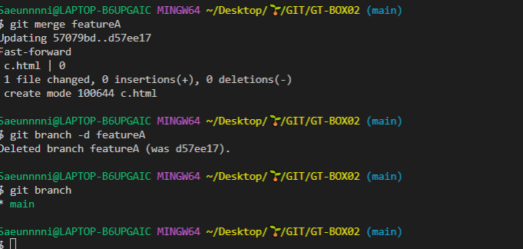

이건 fast forward방식 기록이 안남는 방식

새브렌치에서 파일 만들었는데 커밋 안해주고 그냥 체크아웃 해버리면
그파일은 그냥 메인으로 들어가버리니까 무조건 add나 커밋 해줘야함

alias.네임
별칭 만들기

색깔 주면 %C(대문자)(컬러)[색깔 지정할 출력형식]%C(reset)
으로 색깔을 다시 막아줘야함

이렇게 하면 d를 만들면서 체크아웃까지 같이 할 숭 있음

이렇게 머지하면 fast-forward안하고 머지할수 이음

동그라미친 부분이 그래프
빨간색 대각선 화살표 : featureD에서 e.html을 만듬
초록색 대각선 화살표 : main 으로 머지시켰다는 뜻 . 그래서 메인안으로 다시 들어온거야

feature d에서 e.html을 머지했기때문에
feature c에는 e.html이 없는 상태
그래서 c에 e.html을 다시 만든다 하면 그 전 e.html이랑 충돌이 나서
기존 데이터로 할건지 수정된 파일로 바꿀껀지
이렇게 나옴 , 그래서 그거 선택해주고
git add까지 해줘야함

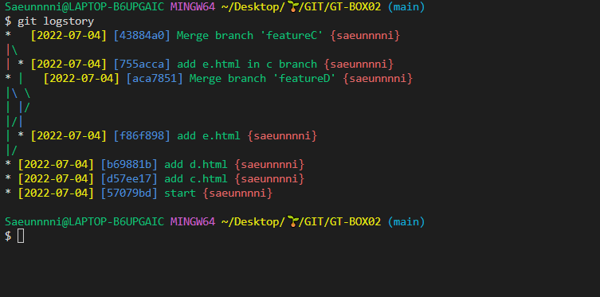

git branch -m 올드네임 뉴네임
$ git branch -m new sub
이름 바꿀때
m: 무브의 엠
메세지의 엠이 아니고
그래서 new의 이름을 sub로 변경

